ESTADISTICO CONSEJERÍAS
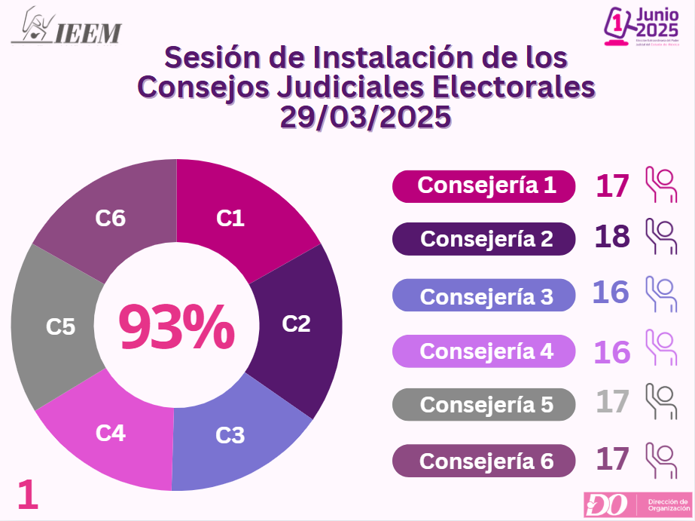
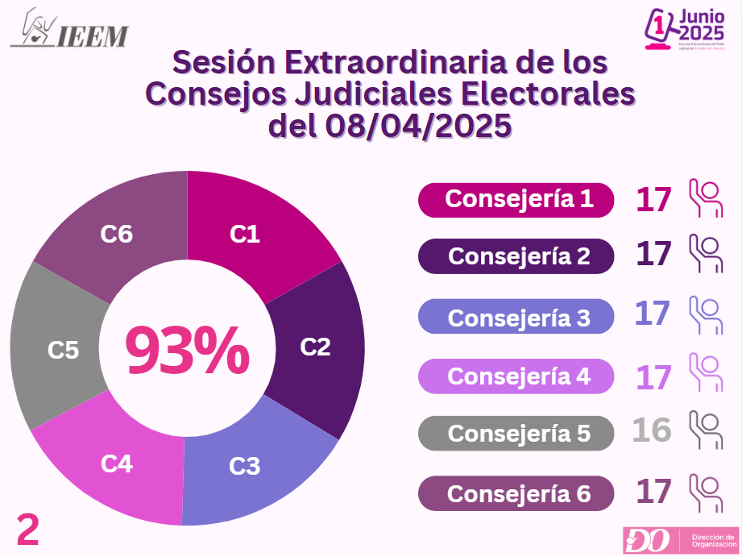
Instituto Electoral del Estado de México Dirección de Organización
No. Sesión | C1 | C2 | C3 | C4 | C5 | C6
1 | 17 | 18 | 16 | 16 | 17 | 17
2 | 17 | 17 | 17 | 17 | 16 | 17
3 | 18 | 18 | 17 | 17 | 18 | 16
4 | 18 | 16 | 17 | 16 | 18 | 18
5 | 18 | 17 | 18 | 17 | 18 | 18
6 | 17 | 17 | 18 | 18 | 18 | 15
7 | 1 | 1 | 1 | 1 | 1 | 1
8 | 18 | 18 | 18 | 18 | 18 | 18
9 | 2 | 2 | 2 | 2 | 2 | 2
10 | 17 | 15 | 16 | 16 | 17 | 16
11 | 1 | 1 | 1 | 0 | 1 | 1
Total Asistencia | 144 | 140 | 141 | 138 | 144 | 139

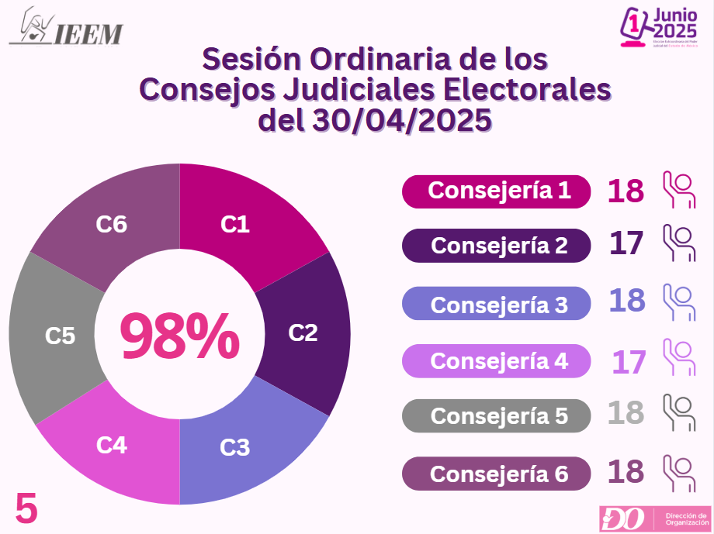
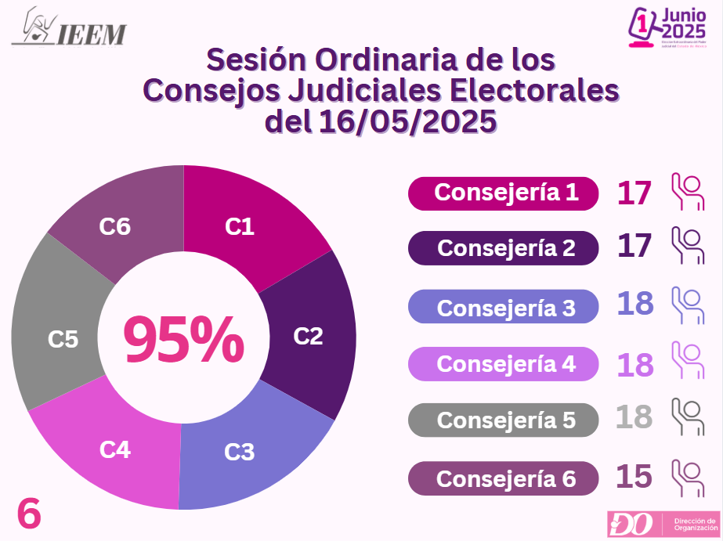
Total de Asistencia a las 11 Sesiones por Consejería
Total Sesiones | C1 | C2 | C3 | C4 | C5 | C6
11 | 97% | 95% | 95% | 93% | 97% | 94%
